Execução - Entrega 03
 | Relatório de Execução do Teste - Sistema XXX

Funcionalidade | ID | Descrição do teste | Dados de entrada | Saída esperada | Saida obtida | Comentários
Login | CT01 | Login de sucesso | username "standard_user", senha "secret_sauce" | Tela: https://www.saucedemo.com/inventory.html Resultado: Navegar para a página Inventure | Tela: https://www.saucedemo.com/inventory.html Resultado: Página Inventure aberta | Teste Válido!
 | CT02 | Falta da senha | username "standard_user", senha " " | Tela: https://www.saucedemo.com/ Mensagem: Epic sadface: Password is required | Tela: https://www.saucedemo.com/ Mensagem: Epic sadface: Password is required | Teste Válido!
 | CT03 | Falta do username | username " ", senha "secret_sauce" | Tela: https://www.saucedemo.com/ mensagem: Epic sadface: Username is required | Tela: https://www.saucedemo.com/ mensagem: Epic sadface: Username is required | Teste válido!
 | CT04 | username travado | username"locked_out_user", senha "secret_sauce" | Tela: https://www.saucedemo.com/ Mensagem: Epic sadface: Sorry, this user has been locked out. | Tela: https://www.saucedemo.com/ Mensagem: Epic sadface: Sorry, this user has been locked out. | 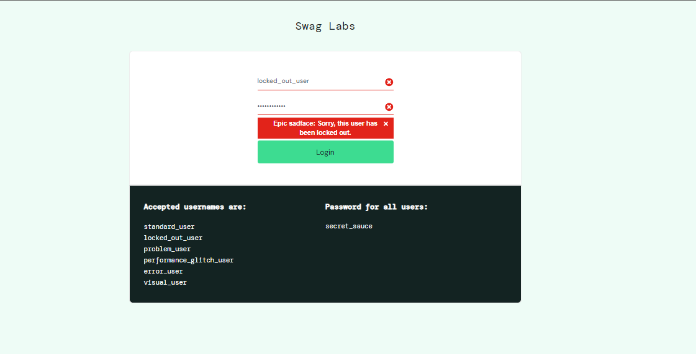 Teste válido!
 | CT05 | username incorreto | username"teste1", senha "secret_sauce" | Tela: https://www.saucedemo.com/ Mensagem: Epic sadface: Username and password do not match any user in this service | Tela: https://www.saucedemo.com/ Mensagem: Epic sadface: Username and password do not match any user in this service | 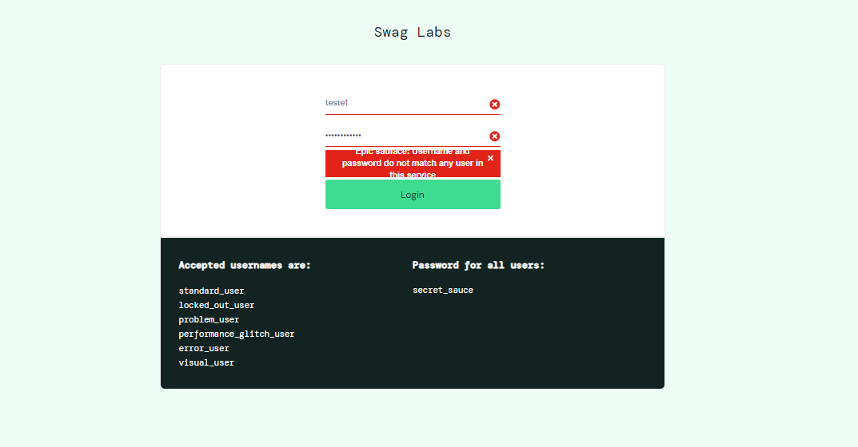 Teste válido!
 | CT06 | senha incorreta | username"standard_user", senha: " testesenha" | Tela: https://www.saucedemo.com/ Mensagem: Epic sadface: Username and password do not match any user in this service | Tela: https://www.saucedemo.com/ Mensagem: Epic sadface: Username and password do not match any user in this service | 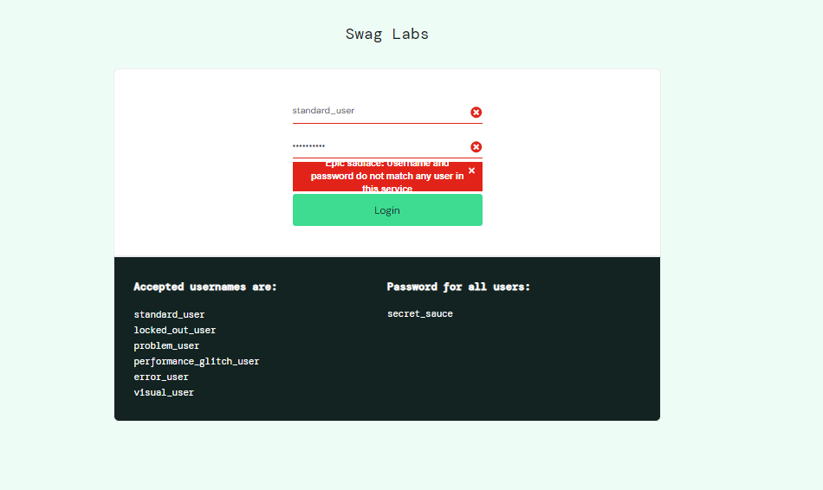 Teste válido!
Botão filtro | CT01 | Organizar produtos em ordem alfabética crescente | username "standard_user", senha "secret_sauce" Name (A to Z) | Tela: https://www.saucedemo.com/ Resultado: Filtro organizado de A_Z | Tela: https://www.saucedemo.com/ Resultado: Filtro organizado de A_Z | 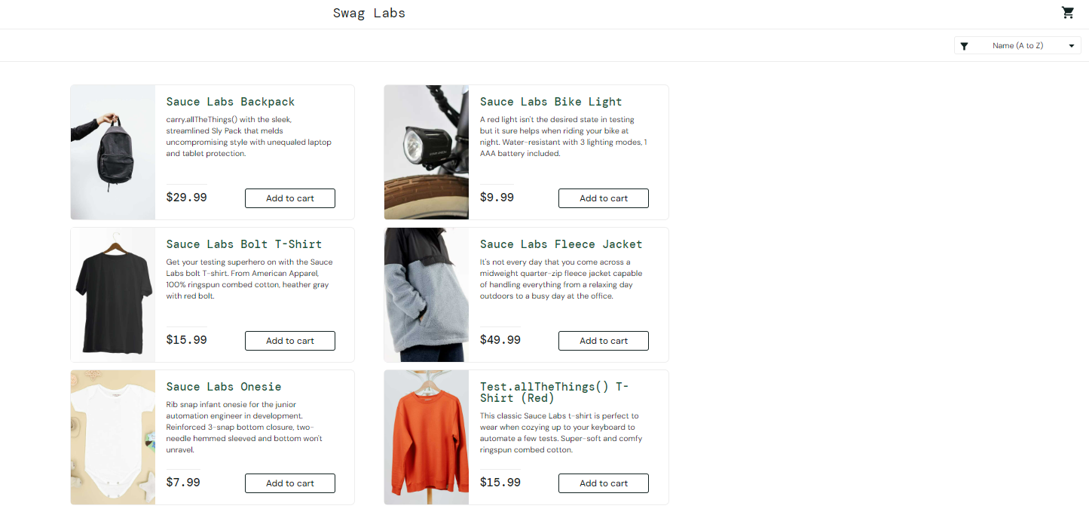 Teste válido!
 | CT02 | Organizar produtos em ordem alfabética decrescente | username "standard_user", senha "secret_sauce" Name (Z to A) | Tela: https://www.saucedemo.com/ Resultado: Filtro organizado de Z_A | Tela: https://www.saucedemo.com/ Resultado: Filtro organizado de Z_A | 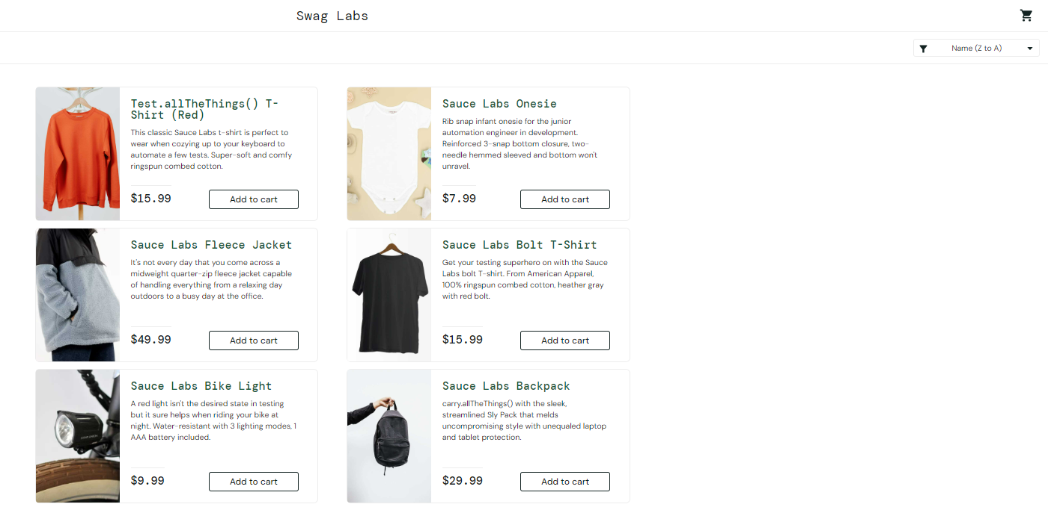 Teste válido!
 | CT03 | Organizar produtos em ordem dos preços crescente | username "standard_user", senha "secret_sauce" Price (Low to High) | Tela: https://www.saucedemo.com/ Resultado: Filtro organizado Price (low to high) | Tela: https://www.saucedemo.com/ Resultado: Filtro organizado Price (low to high) | 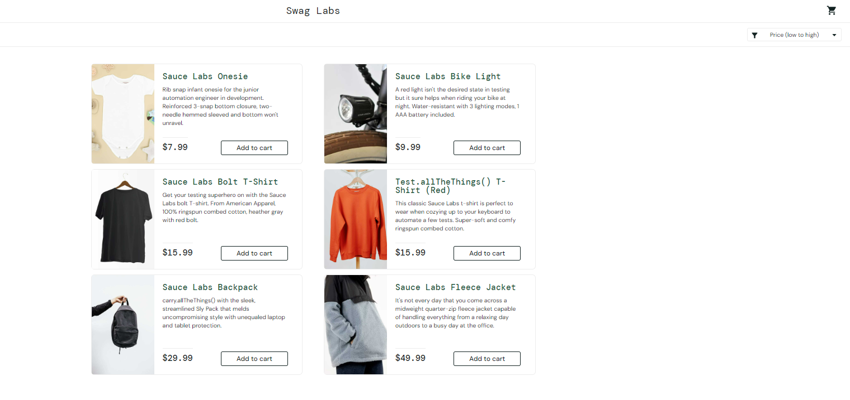 Teste válido!
 | CT04 | Organizar produtos em ordem dos preços decrescente | username "standard_user", senha "secret_sauce" Price (High to Low) | Tela: https://www.saucedemo.com/ Resultado: Filtro organizado Price (high to low) | Tela: https://www.saucedemo.com/ Resultado: Filtro organizado Price (high to low) | 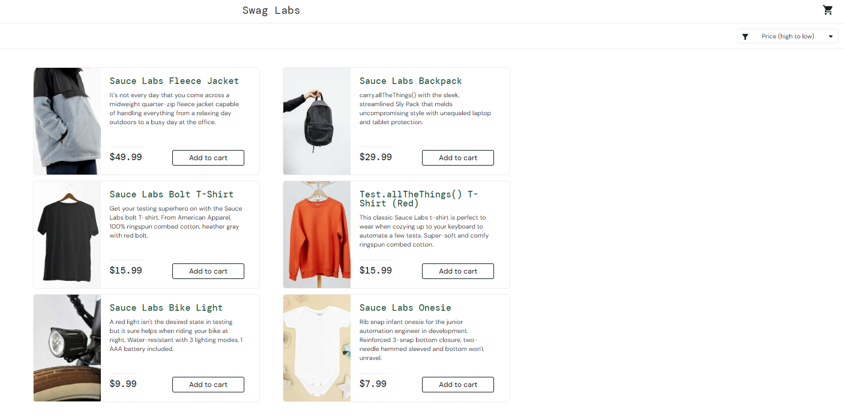 Teste válido!
Compra | CT01 | Compra efetuado com sucesso | username "standard_user", senha "secret_sauce" , adicionar item: Sauce Labs Backpack | Tela: https://www.saucedemo.com/checkout-complete.html Mensagem: Thank you for your order! | Tela: https://www.saucedemo.com/checkout-complete.html Mensagem: Thank you for your order! | Teste Válido!
 | CT02 | Finalizar compra com carrinho vazio | username "standard_user", senha "secret_sauce", carrinho vazio | Tela: https://www.saucedemo.com/cart.html Resultado: Permanecer na tela Your Cart | Tela: https://www.saucedemo.com/checkout-step-one.html Resultado: Após click no botão "Checkout" a página avança para a página Checkout | Teste Inválido!
 | CT03 | Inserir um item no carrinho e verificar se ele mantem após logout, login | username "standard_user", senha "secret_sauce", Inserir item Bolt T-shirt, logout, login | Tela: https://www.saucedemo.com/cart.html Mensagem: Your Cart | Tela: https://www.saucedemo.com/cart.html Mensagem: Your Cart | Teste Válido!
 | CT04 | Retirar um item adionado no carrinho e verificar se ele mantem o carrinho vazio após logout, login | username "standard_user", senha "secret_sauce", Retirar o item Bolt T-shirt, logout, login | Tela: https://www.saucedemo.com/cart.html Mensagem: Your Cart | Tela: https://www.saucedemo.com/cart.html Mensagem: Your Cart | Teste Válido!
 | CT05 | Falta do First name | First name:" ", Lastname: "Louzi", Codigo Postal:"13025-117" | Tela: https://www.saucedemo.com/checkout-step-one.html Mensagem: Error: First Name is required | Tela: https://www.saucedemo.com/checkout-step-one.html Mensagem: Error: First Name is required | Teste Válido!
 | CT06 | Falta do Last name | First name:"Luiz", Lastname: " ", Codigo Postal:"13025-117" | Tela: https://www.saucedemo.com/checkout-step-one.html Mensagem: Error: Last Name is required | Tela: https://www.saucedemo.com/checkout-step-one.html Mensagem: Error: Last Name is required | Teste Válido!
 | CT07 | Falta do Zip code | First name:"Luiz", Lastname: "Louzi", Codigo Postal:" " | Tela: https://www.saucedemo.com/checkout-step-one.html Mensagem: Error: Last Name is required | Tela: https://www.saucedemo.com/checkout-step-one.html Mensagem: Error: Last Name is required | Teste Válido!
BotãoMenu | CT01 | Botão "All Itens" | username "standard_user", senha "secret_sauce" | Tela: https://www.saucedemo.com/inventory.html Resultado : Retornar para a tela Products. | Tela: https://www.saucedemo.com/inventory.html Resultado: Retornar para a tela Products. | Teste Válido!
 | CT02 | Botão "About" | username "standard_user", senha "secret_sauce" | Tela: https://saucelabs.com/ Resultado: Navegar para a página SauceLabs | Tela: https://saucelabs.com/ Resultado: Página SauceLabs aberta | Teste Válido!
 | CT03 | Botão "Logout" | username "standard_user", senha "secret_sauce" | Tela: https://www.saucedemo.com/ Resultado: Retornar para a tela de Login | Tela: https://www.saucedemo.com/ Resultado: Realizado retorno para a tela de Login. | 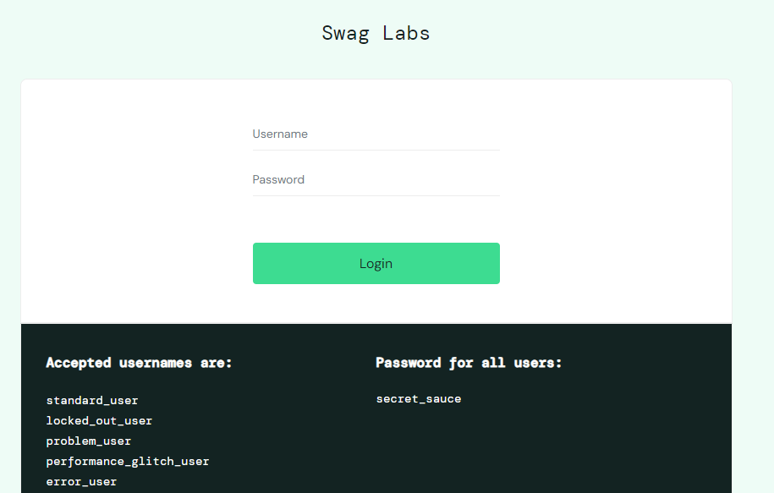 Teste Válido!
 | CT04 | Botão "Reset App State" | username "standard_user", senha "secret_sauce" | Tela: https://www.saucedemo.com/ Resultado: Limpar todos os inputs feito na página | Tela: https://www.saucedemo.com/ Resultado: O botão "Remove" não voltou para seu estado inicial que é "Add to cart" | Teste Inválido!

